wensen
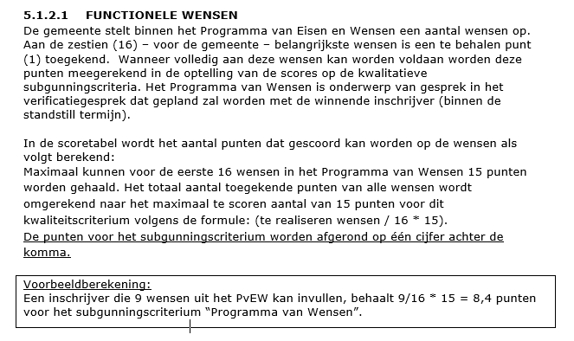
Aanbesteding RIS/BIS gemeente Velsen - Antwoordformulier Programma van Wensen

Nr. | Wens nr (uit PvEW) | Wensen gemeente Velsen | Indien volledig (100%) aan de wens kan worden voldaan "ja" invullen (anders "nee") | Aantal te verkrijgen punten | Score
1 | 35 | De zoekfunctie kan worden verbonden aan de zoekfunctie op de website Velsen.nl en e-depot. |  | 1
2 | 71 | Inwoners kunnen zich abonneren op (politieke) dossiers, vergaderingen en nieuwsbrief. |  | 1
3 | 72 | Nieuwsbrieven voor inwoners en/of raadsleden kunnen automatisch worden gegenereerd. |  | 1
4 | 74 | Inwoners kunnen eenvoudig informatie vinden over de mogelijkheden van participatie. |  | 1
5 | 94 | Het systeem biedt een oplossing om informatie in de breedste zin van het woord uit het systeem te onttrekken zonder dat die informatie tot een individueel persoon herleidbaar is. |  | 1
6 | 101 | Live uitzendingen zijn ondertiteld, waarvan tenminste 90% van de woorden wordt herkend. |  | 1
7 | 103 | Fragmenten van vergaderingen kunnen worden gedownload. |  | 1
8 | 119 | Statusinformatie (track-and-trace) en metadata kunnen vanuit het zaaksysteem worden meegegeven aan het RIS. |  | 1
9 | 53 | Een lange termijnagenda biedt inzicht in toekomstige besluitvorming door college en raad, waarbij alleen het raadsdeel extern raadpleegbaar is. |  | 1
10 | 51 | Via de vergadertool kunnen acties worden uitgezet naar andere gebruikers (niet inwoners). |  | 1
11 | 40 | Het systeem heeft een automatische koppeling met het zaaksysteem waardoor documenten (na instemming door de gebruiker) direct worden toegevoegd aan een dossier. |  | 1
12 | 60 | Er is een eenvoudige kalender met een eenvoudige koppeling (bijv. ics-bestand) van een vergadertype naar agenda applicaties, zoals Outlook of Gmail |  | 1
13 | 104 | Een koppeling van de livestream met sociale media is mogelijk |  | 1
14 | 118 | Het RIS/BIS werkt grotendeels met standaard koppelingen |  | 1
15 | 120 | Koppeling tussen de zoekfunctie van Velsen.nl, mogelijk e-depot en zoekfunctie RIS |  | 1
16 | 24 | De oplossing bevat mogelijkheden voor Opdrachtgever om eenvoudig gegevens en metadata te controleren op volledigheid en actualiteit vanwege de archivering |  | 1
17 | 16 | De gemeente Velsen wil graag een vaste partner zijn en blijven voor nieuwe ontwikkelingen en wil daarvoor een gezamenlijke roadmap ontwikkelen |  | 0 | 0
18 | 22 | Er is een vaste accountmanager beschikbaar voor de gemeente, die ook de relaties met de externe IT-beheerder onderhoudt |  | 0 | 0
19 | 23 | Opdrachtgever kan kosteloos, onverwijld en zelfstandig aanpassingen doorvoeren op het gebied van Record Management |  | 0 | 0
20 | 29 | De metadata van de oude informatie is goed vindbaar via de zoekfunctie in het RIS |  | 0 | 0
21 | 30 | Opdrachtnemer heeft ervaring met de koppeling met het e-depot voor de archivering (vervroegde overbrenging). |  | 0 | 0
22 | 36 | Het RIS/BiS ondersteunt de metadata die wordt gegeneerd door het AV systeem. |  | 0 | 0
23 | 41 | Raadsleden en inwoners kunnen zich abonneren op meldingen voor dossiers |  | 0 | 0
24 | 52 | Voor elk document is het mogelijk om de bewerkingsgeschiedenis in te zien |  | 0 | 0
25 | 61 | Bij aanpassing of aanmaken kalenderitem kan de gebruiker kiezen om wel/geen notificatie te versturen |  | 0 | 0
26 | 62 | Raadsleden kunnen aangeven bij welke evenementen zij aanwezig zijn. Bij raadsvergadering wordt aanwezigheid bevestigd door de griffier |  | 0 | 0
27 | 73 | Raadsleden kunnen declaraties online indienen en de fractieverantwoording openbaar publiceren |  | 0 | 0
28 | 75 | Participatie instrumenten, zoals inspreken, het aandragen van ideeën, initiatiefvoorstellen, agendaverzoeken of het insturen van een brief worden ondersteund |  | 0 | 0
29 | 76 | Ondersteunen van aanmelden en informatievoorziening voor cursussen, zoals Politiek Actief voor inwoners |  | 0 | 0
30 | 93 | Inschrijver voert vóór de start van verwerkingen die waarschijnlijk een hoog privacyrisico opleveren voor betrokken een Data Protection Impact Assessment (DPIA) |  | 0 | 0
31 | 102 | Audio en videobeelden zijn na afloop van de stream te bewerken op metadata en begin/eindtijd |  | 0 | 0
32 | 110 | De documenten, bestanden, ook de VOD-opnames, worden opgeslagen in een duurzaam bestandsformaat, bij voorkeur MFX-4 of MP4 codec h.264 |  | 0 | 0
33 | 111 | De gemeente kan recordmanagement uitvoeren |  | 0 | 0
34 | 112 | Bestanden van een bepaalde periode dienen ten allen tijde op afroep en binnen uiterlijk 1 werkweek fysiek als batchbestand beschikbaar te zijn voor opdrachtgever |  | 0 | 0
Totaalscore | Totaalscore |  |  | 16

Rectificatie

